Накладная-№3
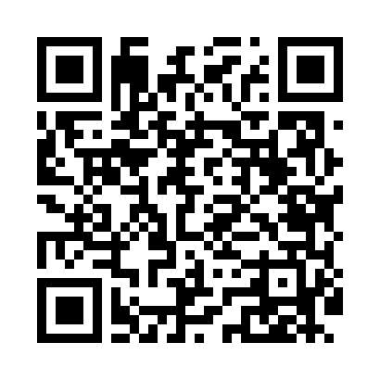
Номер товарно-транспортной накладной: |  |  | Торговый представитель: Amriyev Muhammad
Поставщик: Toshkent falcon fly 2 |  |  | Телефон торгового представителя: +998972880505
Дата отгрузки: 15.11.2025 |  |  | Контрагент: """" Klient
Дата консигнации: |  |  | Адрес:
Доставщик: |  |  | Телефон:
Телефон доставщика:
Время заказа: 15.11.2025 15:58:31
№ | Штрих-код | Название товаров (работ,услуг) | Количество | Количество в кейсе | Цена | Сумма
 |  |  | 12 |  |  | 65.6
1 | 6920240023239 | Универсал коврик 60*180 см XP-23-23 | 8 | 8 шт. | 5.10 | 40.80
2 | 6920240023666 | Коврики напольные для ванной комнаты 70*140CM XP-23-66 | 4 | 4 шт. | 6.20 | 24.80
Итого: 65.6$|->UZS: 820,000.00

